Obliczenia
a | 1
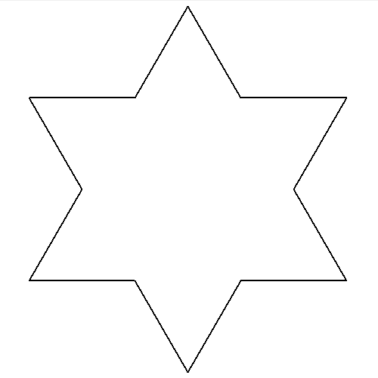
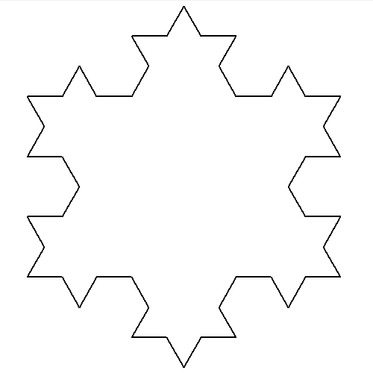
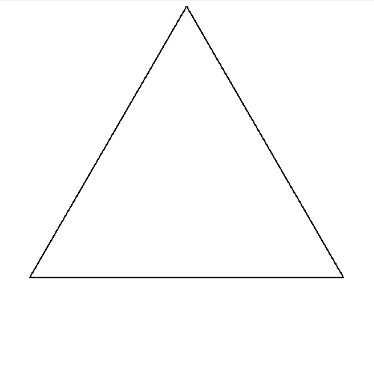
 | trójkąt równoboczny | "gwiazdka"
n | 0 | 1 | 2
liczba odcinków na krzywej | 1 | 4 | 16
długość odcinka | 1 | 0.33333333333 | 0.11111111111
długość linii (krzywej Kocha) | 1 | 1.3333333333 | 1.7777777778
obwód płatka | 3 | 4 | 5.3333333333
liczba nowych "dziubków" na krzywej | 0 | 1 | 4
liczba nowych "dziubków" w trójkącie | 0 | 3 | 12
pole jednego "dziubka" | 0 | 0.048112522432 | 0.0053458358258
pole nowych "dziubków" w trójkącie |  | 0.1443375673 | 0.06415002991
pole płatka | 0.43301270189 | 0.57735026919 | 0.6415002991
$$\frac{a^{2}\sqrt{3}}{4}$$
Wzór na pole trójkąta równobocznego |  |  |  | n=0 | n=1 | n=2

